送货单汇总
单据编号 | 日期 | 送货车号 | 送货单位 | 收货单位 | 序号 | 品种 | 总重(吨) | 皮重(吨) | 净重(吨) | 单位 | 送经办人 | 收经办人 | 图片
0081 | 2025-12-04 | 90848 | 和远 | 大同化学 | 1 | 液氮 | 48.67 | 37.45 | 11.22 | T | 刘桂儿 |  | 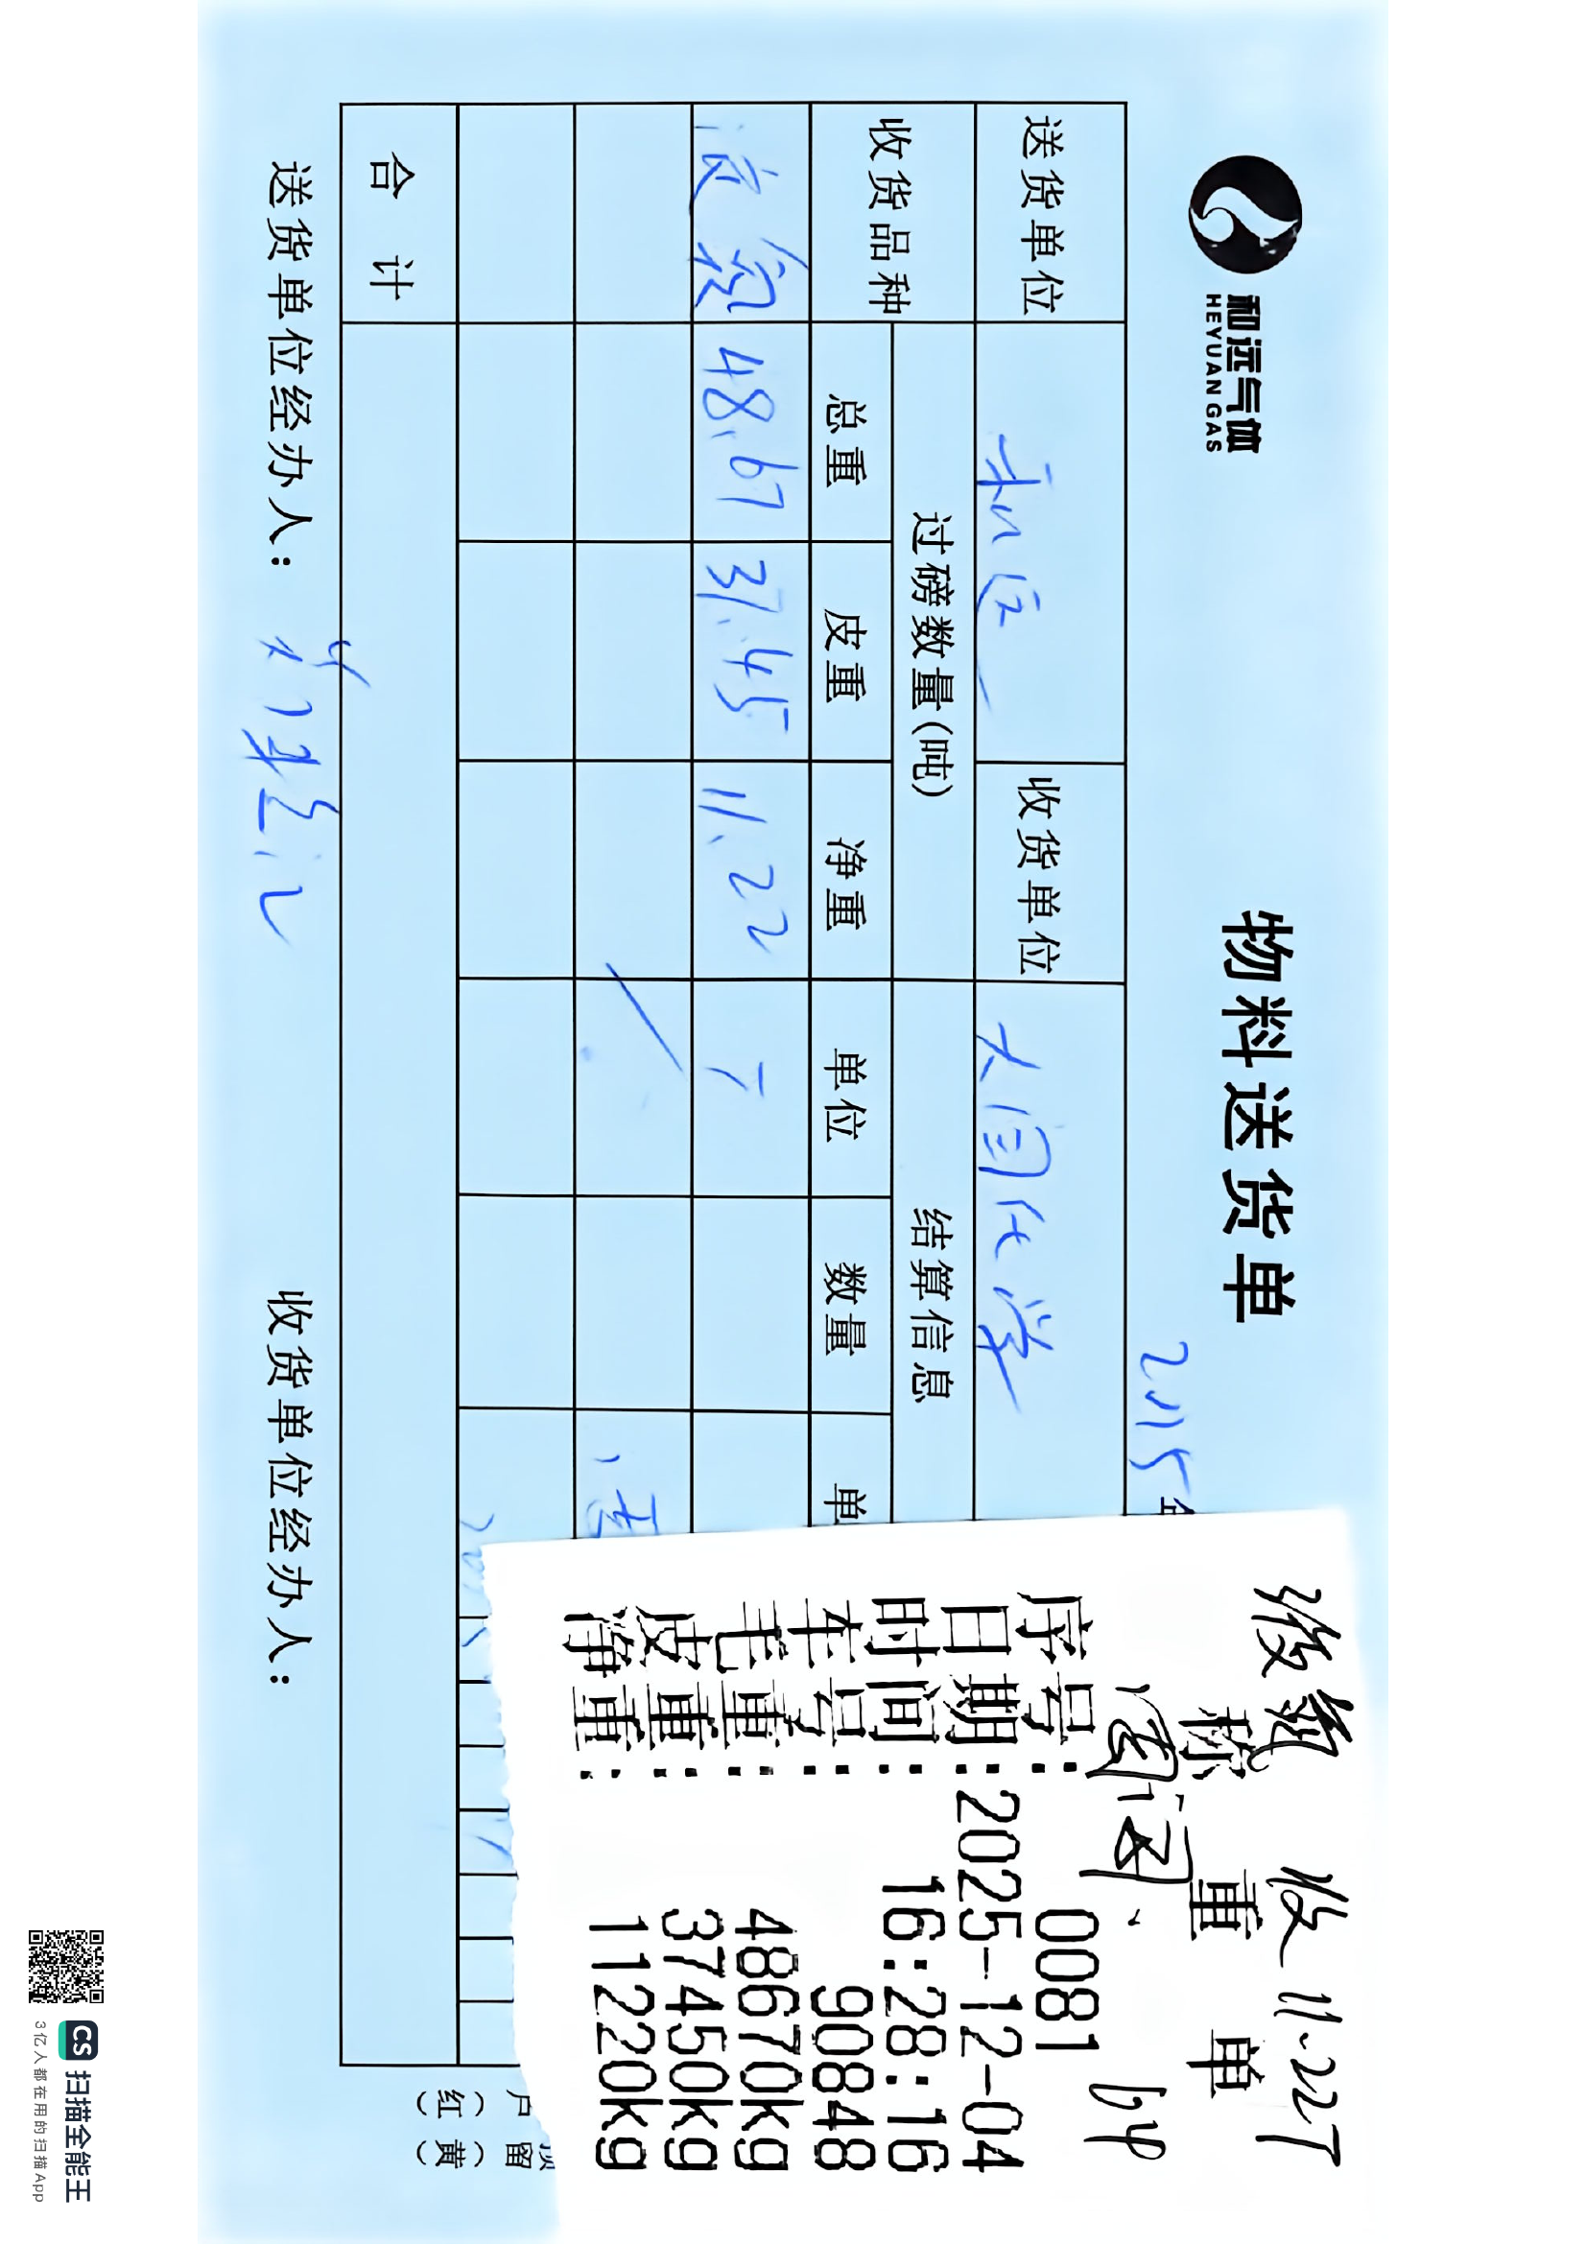
0083 | 2025-12-04 | 90848 | 和远 | 教星化工 | 1 | 液氮 | 37.45 | 23.26 | 14.19 | T | 刘桂儿 |  | 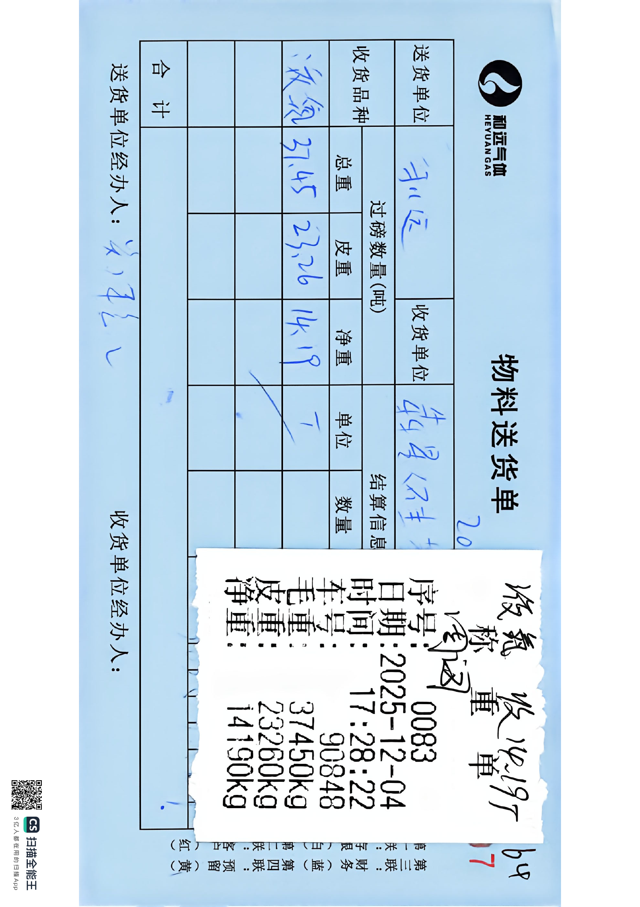
0603 | 2025-12-05 | 90848 | 和远 | 液晶前心 | 1 | 液氮 | 48.7 | 23.24 | 25.46 | T | 刘桂总儿 |  | 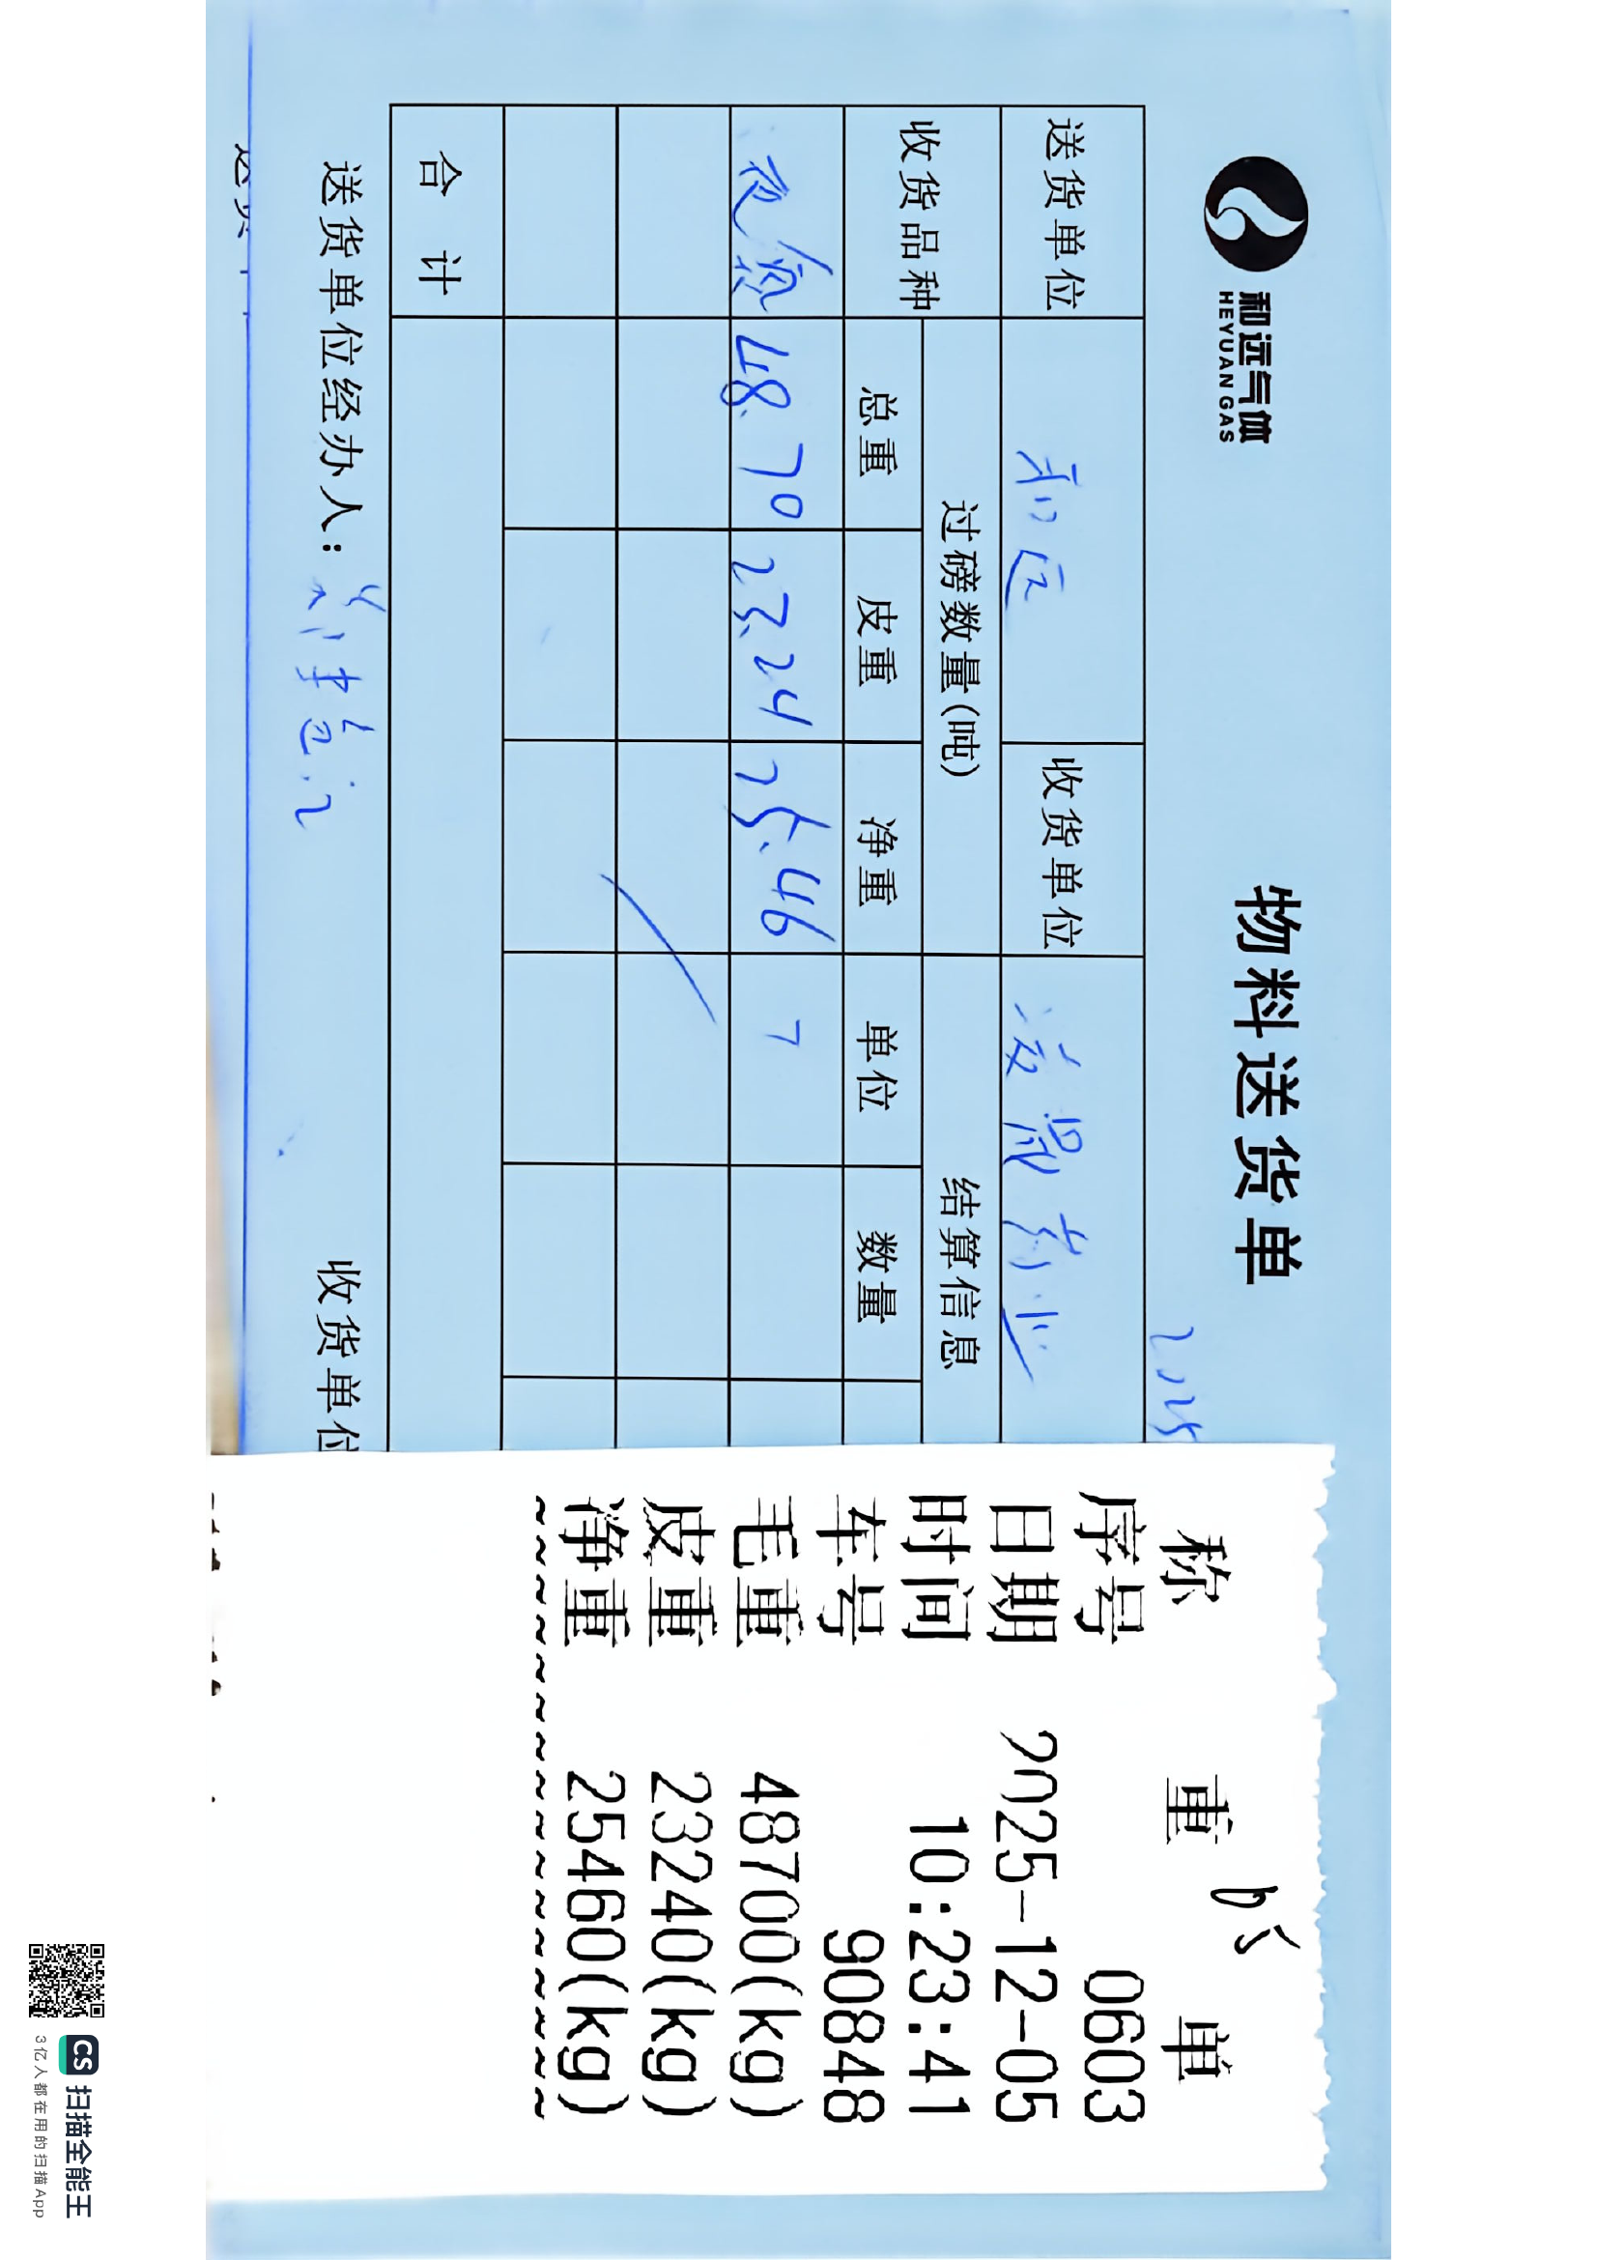
0102 | 2025-12-05 | 90848 | 和远 | 大同化学 | 1 | 液氮 | 48.53 | 23.16 | 25.37 | T | 刘桂儿 | 杨伍 | 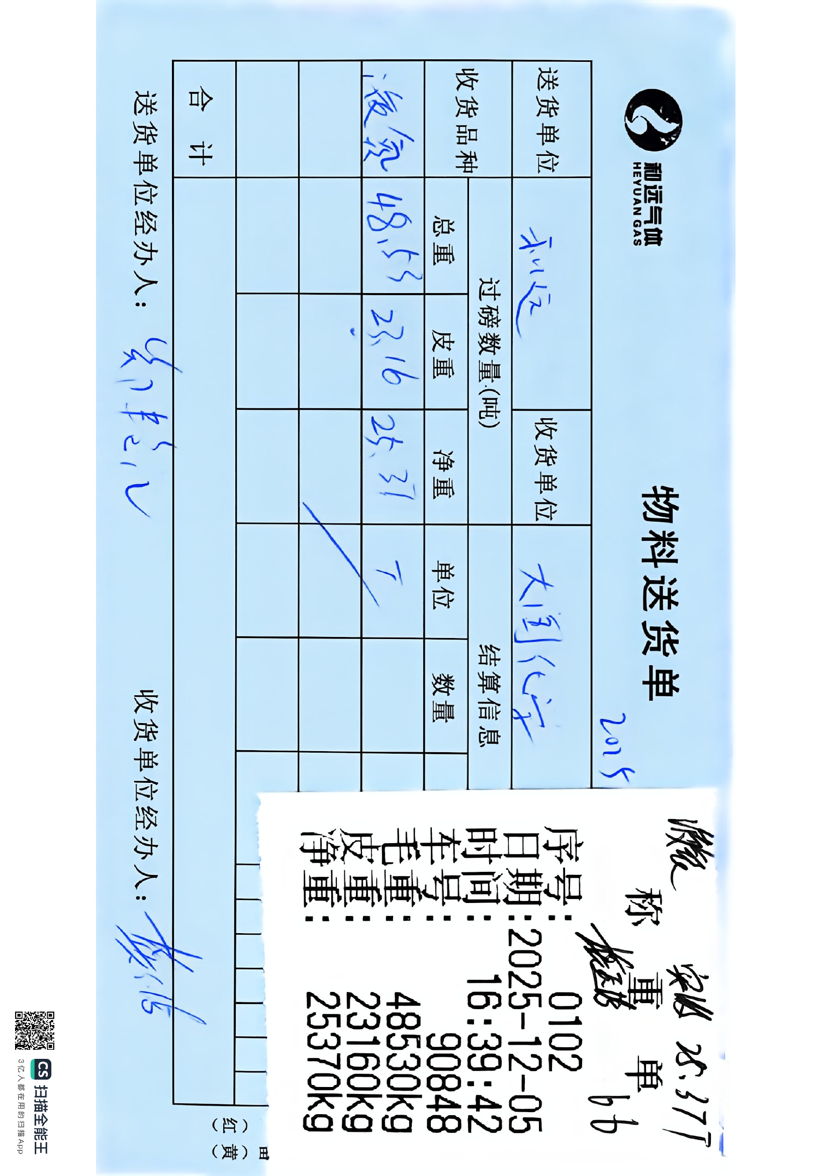
0006 | 2025-12-09 | 00848 | 和远 | 汉江弘源碳化石 | 1 | 液氮 | 48.63 | 35.34 | 13.29 | T | 关子桂儿 | 官山祥 | 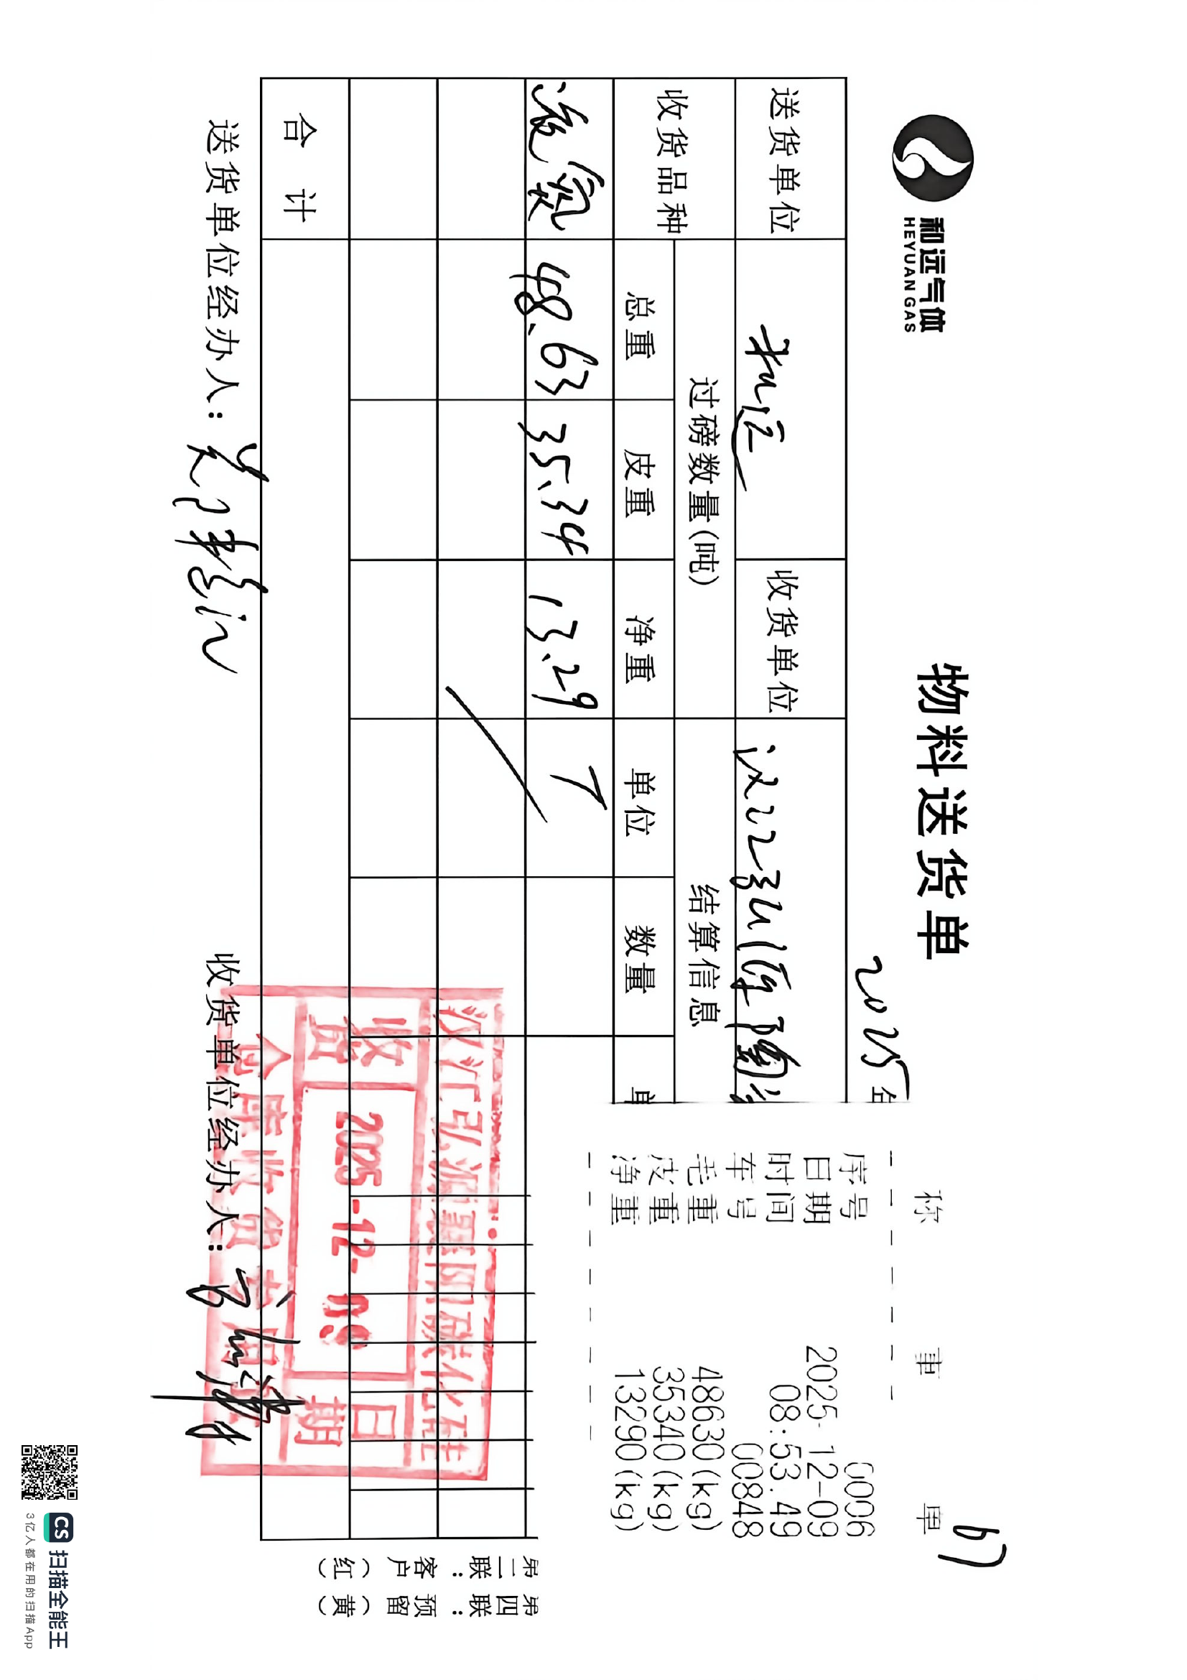
YCSD_002_20251201_0034 | 2025-12-01 | 鄂C9N233 | 湖北和远气体 | 宜昌邦普时代 |  | 液氮 | 48.88 | 23.72 | 25.16 | kg |  |  | 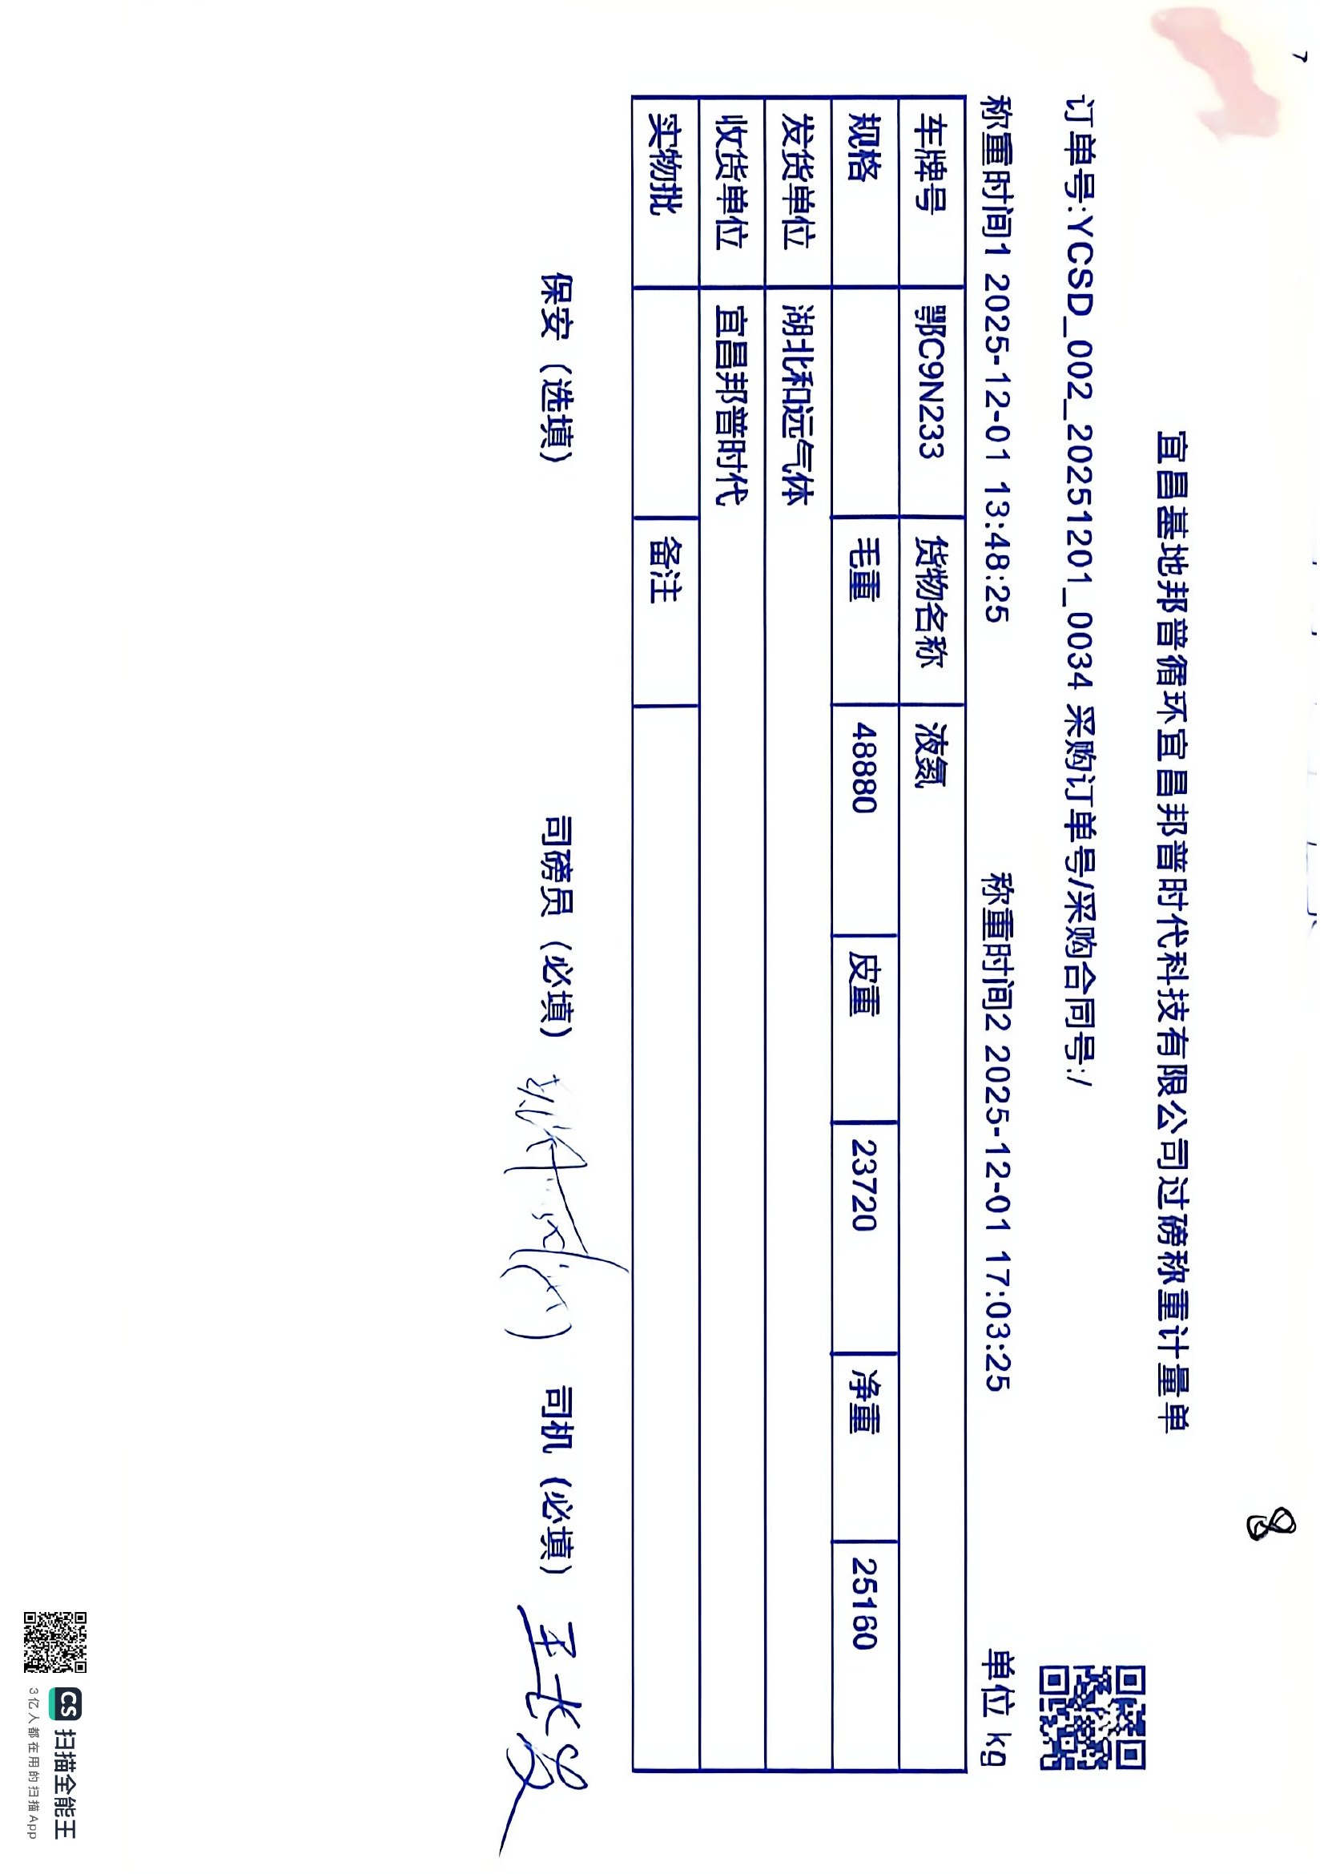
ASN2025113000188 | 2025-12-01 | 鄂C9N233 | 湖北和远气体股份有限公司 | 宜昌邦普时代新能源工厂 | 1 | 液氮 |  |  | 25.16 | 千克 | 王长发 | 占桂儿 | 